Sheet6
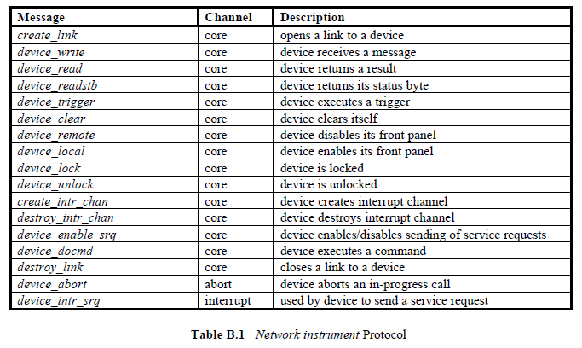
関数名 | チャネル | プロシージャ番号 | 引数 | 戻り値 | 説明 | Description
create_link | コア | 10 | Create_LinkParms | Create_LinkResp | デバイスへのリンクを開く | opens a link to a device
device_write | コア | 11 | Device_WriteParms | Device_WriteResp | デバイスがメッセージを受信する | device receives a message
device_read | コア | 12 | Device_ReadParms | Device_ReadResp | デバイスが結果を返す | device returns a result
device_readstb | コア | 13 | Device_GenericParms | Device_ReadStbResp | デバイスがステータスバイトを返す | device returns its status byte
device_trigger | コア | 14 | Device_GenericParms | Device_Error | デバイスがトリガを実行する | device executes a trigger
device_clear | コア | 15 | Device_GenericParms | Device_Error | デバイスが自身をクリアする | device clears itself
device_remote | コア | 16 | Device_GenericParms | Device_Error | デバイスがフロント・パネルをディセーブルにする | device disables its front panel
device_local | コア | 17 | Device_GenericParms | Device_Error | デバイスがフロントパネルを有効にする | device enables its front panel
device_lock | コア | 18 | Device_LockParms | Device_Error | デバイスがロックされた | device is locked
device_unlock | コア | 19 | Device_Link | Device_Error | デバイスのロックが解除された | device is unlocked
create_intr_chan | コア | 25 | Device_RemoteFunc | Device_Error | デバイスが割り込みチャンネルを作成 | device creates interrupt channel
destroy_intr_chan | コア | 26 | なし | Device_Error | デバイスが割り込みチャネルを破棄した | device destroys interrupt channel
device_enable_srq | コア | 20 | Device_EnableSrqParms | Device_Error | デバイスがサービス要求の送信を有効／無効にする | device enables/disables sending of service requests
device_docmd | コア | 22 | Device_DocmdParms | Device_DocmdResp | デバイスがコマンドを実行する | device executes a command
destroy_link | コア | 23 | Device_Link | Device_Error | デバイスへのリンクのクローズ | closes a link to a device
device_abort | アボート | 1 | Device_Link | Device_Error | デバイスが進行中の呼び出しを中止する | device aborts an in-progress call
device_intr_srq | インタラプト | 30 | Device_SrqParms | なし | デバイスがサービス要求の送信に使用 | used by device to send a service request

